ห้วยลึก แม่ลาว
 | โครงการสอบเทียบอาคารชลประทาน
 | สำนักบริหารจัดการน้ำและอุทกวิทยา กรมชลประทาน
 | (งบประมาณเงินทุนหมุนเวียนเพื่อการชลประทาน ปี 2558)

1 | ข้อมูลทางกายภาพ
 | 1.1 ข้อมูลระบบส่งน้ำที่ตั้งของอาคาร
 | - ข้อมูลทั่วไปของอาคาร |  | ไซฟ่อนอัดน้ำห้วยลึก RMC |  |  |  | อาคาร
 | - โครงการ |  | โครงการส่งน้ำและบำรุงรักษา แม่ลาว
 | - ตำแหน่งที่ตั้ง กม. |  | 18+720 |  |  |  | คลองสายใหญ่
 | อำเภอ |  | พาน |  |  |  | จังหวัด | เชียงราย
 | - พิกัด |  | N 19º35'00.7'' |  | E 099º42'32.7''
 | - ลักษณะคลอง |  | ÿ คลองดิน |  | ÿ คลองดาดคอนกรีต

 | 1.2 ข้อมูลอาคาร
 | - ชื่ออาคาร
 | - ประเภทบาน ÿ ประตูระบายน้ำบานตรง (Sluice gate) |  |  |  |  | 2 | บาน
 |  |  | ขนาดบาน | กว้าง |  | 2.40 | เมตร
 |  |  |  | สูง |  | 2.80 | เมตร
 | - ระดับพื้น Inlet |  |  |  |  | - | เมตร (ร.ท.ก.)
 | - ระดับพื้น Outlet |  |  |  |  | - | เมตร (ร.ท.ก.)
 | - ระดับพื้นธรณีอาคาร |  |  |  |  | 0.00 | เมตร (ร.ส.ม.)
 | - ปริมาณน้ำไหลผ่านสูงสุด |  |  |  |  | - | ลูกบาศก์เมตร/วินาที
 | - รัศมีความโค้งของบาน (สำหรับบานโค้ง) |  |  |  |  | - | เมตร

 | 1.3 รูปภาพอาคารชลประทาน
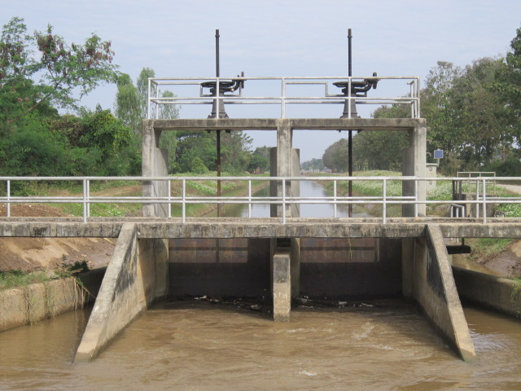

2 | ข้อมูลการสอบเทียบอาคารชลประทาน
 | ÿ ประตูระบายน้ำบานตรง (Sluice gate)
 | ÿ การไหลแบบอิสระ (Free flow)
 | สูตรการคำนวนสอบเทียบอาคาร

 | เมื่อ | Q = ปริมาณน้ำผ่านอาคาร (ลบ.ม./วินาที)
 |  | C = สัมประสิทธิ์ปริมาณน้ำเมื่อการไหลเป็นแบบอิสระ
 |  | L = ความกว้างของช่องประตูระบาย (เมตร)
 |  | Go = การเปิดบาน (เมตร)
 |  | H = ระดับน้ำด้านหน้าประตู - ระดับน้ำด้านท้ายประตู (เมตร)
 |  | g = ความเร่งเนื่องจากแรงโน้มถ่วง (เมตร/วินาที)

ที่ | ระดับน้ำ | ระดับ | H |  | ระยะเปิดบาน | Q | H/Go | Cd
 | ด้านเหนือน้ำ | ธรณี |  |  | (Go)
 | ม.(รทก./รสม.) | ม.(รทก./รสม.) |  |  | ม. | ลบ.ม./วินาที
1 | 2.49 | 0.00 | 2.49 | 6.9825 | 0.20 | 1.820 | 12.425 | 0.272
2 | 2.44 | 0.00 | 2.44 | 6.9119 | 0.30 | 2.905 | 8.117 | 0.292
3 | 2.36 | 0.00 | 2.36 | 6.7974 | 0.40 | 4.395 | 5.887 | 0.337
4 | 2.27 | 0.00 | 2.27 | 6.6663 | 0.50 | 5.566 | 4.530 | 0.348

สอบเทียบอาคาร ไซฟ่อนอัดน้ำห้วยลึก RMC โครงการ ส่งน้ำและบำรุงรักษา แม่ลาว

3 | ข้อมูลการเปิดบานในระดับต่างๆ

ที่ | ระดับน้ำ | ระดับธรณี | H | ระยะเปิดบาน | H/Go | Cd | ปริมาณน้ำไหลผ่าน
 | ด้านเหนือน้ำ |  |  | (Go)
 | ม.(รทก./รสม.) | ม.(รทก./รสม.) |  | ม. |  |  | ลบ.ม./วินาที
1 | 2.49 | 0.00 | 2.49 | 0.20 | 12.425 | 0.265 | 1.7774
2 | 2.44 | 0.00 | 2.44 | 0.30 | 8.117 | 0.308 | 3.0679
3 | 2.36 | 0.00 | 2.36 | 0.40 | 5.887 | 0.331 | 4.3137
4 | 2.27 | 0.00 | 2.27 | 0.50 | 4.530 | 0.344 | 5.5053

หมายเหตุ สามารถนำไปใช้คำนวณในการยกบานระบายที่ระดับต่างๆ โดยป้อนข้อมูลระดับด้านเหนือน้ำและระดับที่ต้องการยกบาน
 | จะสามารถทราบปริมาณน้ำไหลผ่านอาคารได้ (กรอกข้อมูลในช่องว่างเท่านั้น ยกเว้นช่องสีทึบ)

